Sheet1
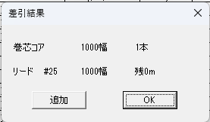
この表示も1005となる
すべて内と表示となっている。
外と表示になる。
①CF2 稼働実績（日付変更マクロ作成）
 |  | ① | ②
①PIMSシートのセルB2～H2に開始と終了の年、月、日を入力
②転記実行ボタン押す。
③転記実行

日付変更ルール
①通常の日付入力ルールは6:45～6:45までを1日としている。なので実際の日付とはずれている。
②加工終了（AY列）の時間で０：００をもとに日（D列）を実際の日付に合わせる。＋１する。
CF2稼働実績ファイルのPIMSシートでは２０２４/１２/１１～２０２４/１２/１３までの正しいデータ貼り付け結果としています。参考にしてください

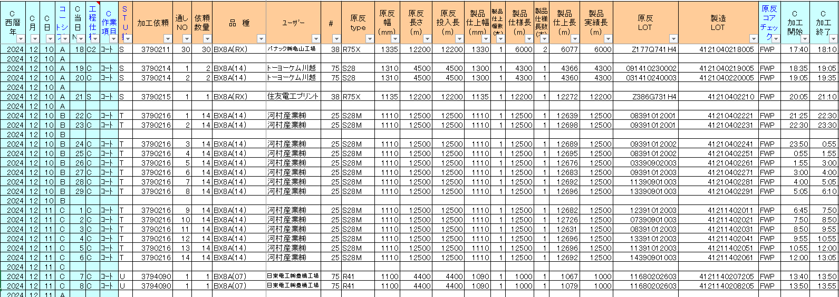
正しい結果 | データの開始のイメージ

 | データの終了時のイメージ

 | 正しい結果：実際の１３日の０：００（加工終了（AY列）が０：００過ぎまで）のデータを反映

②CF2実績PIMSデータ

①で作成したマクロをCF2実績PIMSデータでも作成

処理は全く同じです。元データがあるファイルではなくセルAI１に記載されているパスを参照し取得

